参考竞品
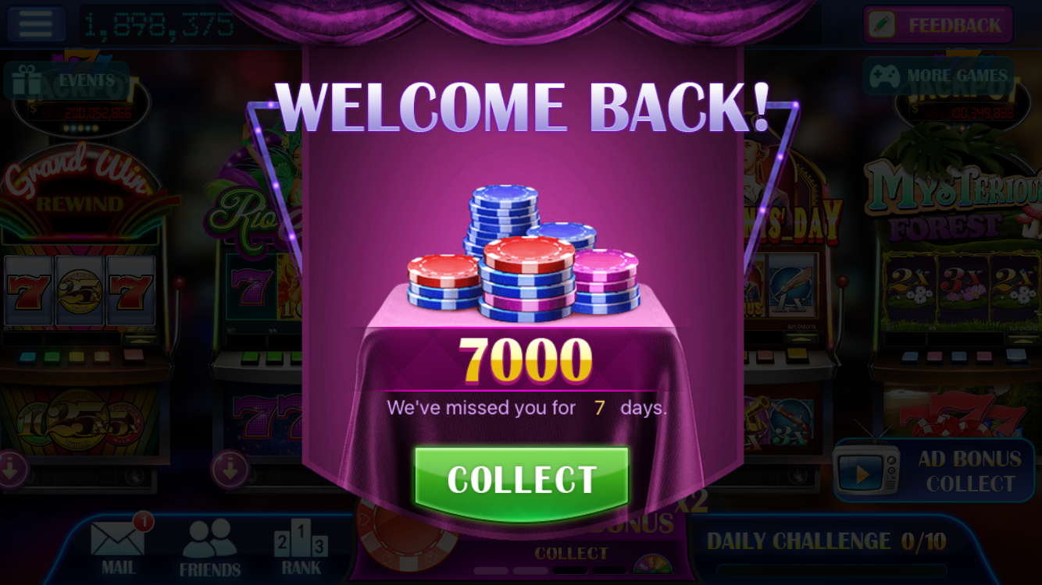
 | RapidHit |  |  | Classic Slots
离线天数 | 奖励 | 奖励/(每小时奖励25000+每日奖励25000） | 奖励/最小付费商品单价100000 | 奖励 | 奖励/(每小时奖励500+每日奖励500） | 奖励/最小付费商品单价5000
1
2
3
4 | 20000 | 0.4 | 0.2 | 4000 | 4 | 0.8
5 | 25000 | 0.5 | 0.25 | 5000 | 5 | 1
6 | 30000 | 0.6 | 0.3 | 6000 | 6 | 1.2
7 | 35000 | 0.7 | 0.35 | 7000 | 7 | 1.4
8
9
10
11
12
13 |  |  |  |  |  |  | ￼
14
15
16
17
18
19
20
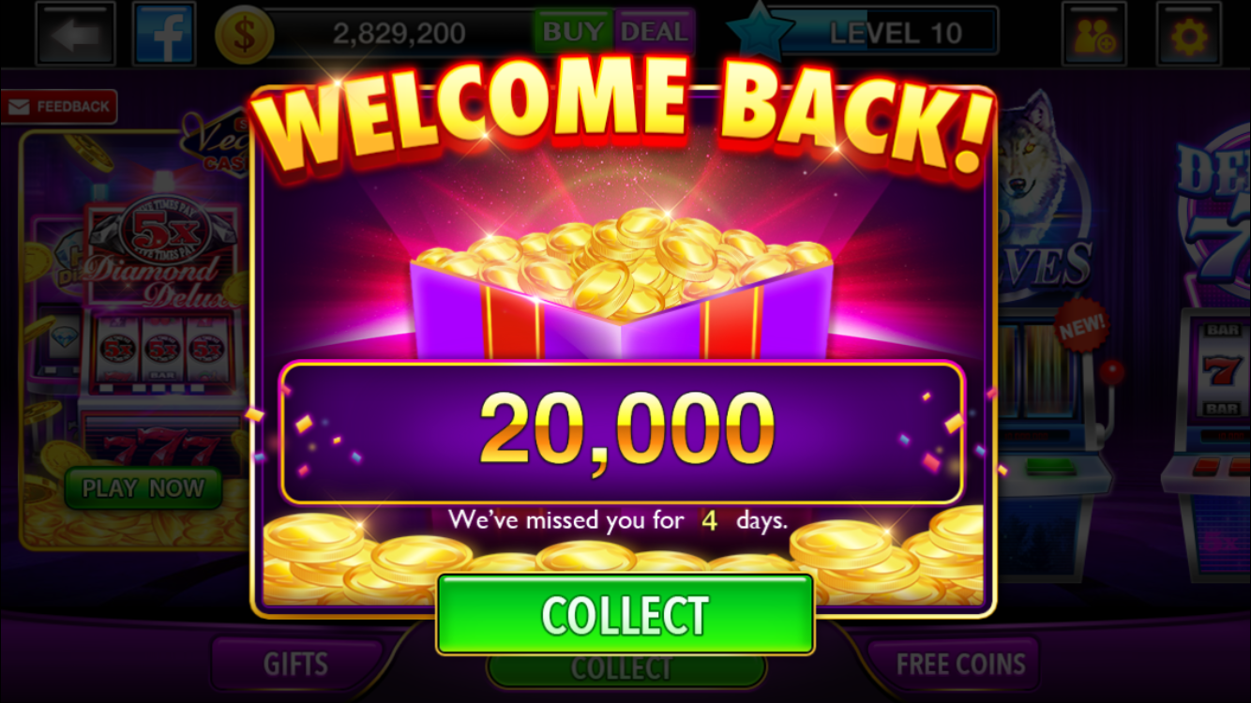
21
22
23
24
25
26
27
28
29
30

